PDCA
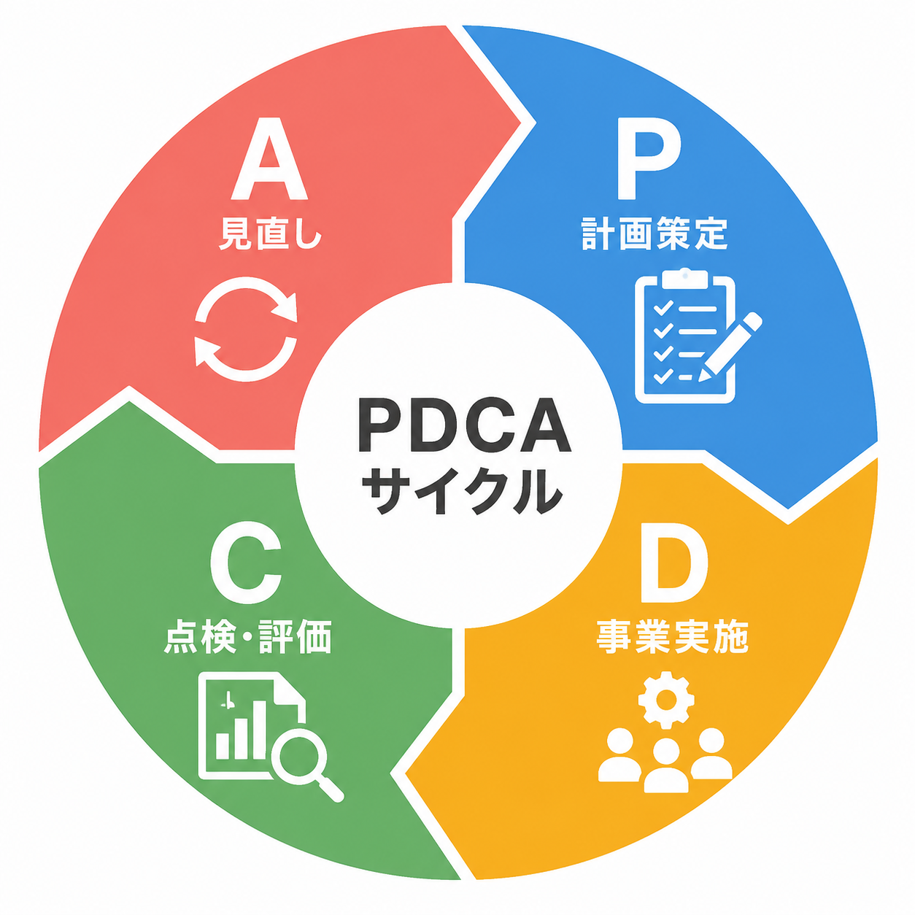

人口状況
総人口 |  |  |  |  |  |  |  |  |  | 障がい者人口 |  |  |  |  |  |  |  |  |  | 人口ピラミッド（令和7年1月1日現在・住民基本台帳・外国人含む）
※R2～R5は第7期計画（住民基本台帳・各年4月1日）。R6～R8は総務省住基（1月1日）から4月1日時点を推計、R9～R11は推計。世帯数は総務省住基（1月1日・日本人世帯）の参考値。 |  |  |  |  |  |  |  |  | 単位：人、世帯 | ※R2～R5は第7期計画（各年4月1日）。R6以降は推計（下段の推計表を参照）。 |  |  |  |  |  |  |  |  | 単位：人 | 出典：総務省「住民基本台帳に基づく人口、人口動態及び世帯数」（総数2,394人：男1,205人・女1,189人）
区分 | 令和3年度 | 令和4年度 | 令和5年度 | 令和6年度 | 令和7年度 | 令和8年度 | 令和9年度 | 令和10年度 | 令和11年度 | 区分 | 令和3年度 | 令和4年度 | 令和5年度 | 令和6年度 | 令和7年度 | 令和8年度 | 令和9年度 | 令和10年度 | 令和11年度 | 年齢階層 | 男性人口 [人] | 女性人口 [人] | 男女計 [人] | 男性人口比率 [%] | 女性人口比率 [%]
総人口 | 2,630 | 2,535 | 2,443 | 2,405 | 2,368 | 2,316 | 2,266 | 2,216 | 2,166 | 合計 | 169 | 160 | 156 | 163 | 173 | 181 | 183 | 186 | 188 | 0～4歳 | 11 | 22 | 33 | 0.9% | 1.9%
老年人口（65歳以上） | 1,006 | 1,003 | 997 | 1,000 | 1,001 | 998 | 993 | 986 | 978 | 身体障害者手帳所持者数 | 128 | 122 | 114 | 117 | 122 | 127 | 127 | 127 | 127 | 5～9歳 | 29 | 32 | 61 | 2.4% | 2.7%
 | 38.3% | 39.6% | 40.8% | 41.6% | 42.3% | 43.1% | 43.8% | 44.5% | 45.2% |  | 75.7% | 76.3% | 73.1% | 71.8% | 70.5% | 70.2% | 69.4% | 68.3% | 67.6% | 10～14歳 | 39 | 32 | 71 | 3.2% | 2.7%
生産年齢人口（15～64歳） | 1,369 | 1,301 | 1,241 | 1,222 | 1,204 | 1,170 | 1,135 | 1,101 | 1,068 | 療育手帳所持者数 | 14 | 12 | 12 | 13 | 15 | 16 | 16 | 17 | 17 | 15～19歳 | 58 | 50 | 108 | 4.8% | 4.2%
 | 52.1% | 51.3% | 50.8% | 50.8% | 50.8% | 50.5% | 50.1% | 49.7% | 49.3% |  | 8.3% | 7.5% | 7.7% | 8.0% | 8.7% | 8.8% | 8.7% | 9.1% | 9.0% | 20～24歳 | 53 | 49 | 102 | 4.4% | 4.1%
年少人口（0～14歳） | 255 | 231 | 205 | 183 | 163 | 148 | 138 | 129 | 120 | 精神障害者保健福祉手帳所持者数 | 27 | 26 | 30 | 33 | 36 | 38 | 40 | 42 | 44 | 25～29歳 | 36 | 32 | 68 | 3.0% | 2.7%
 | 9.7% | 9.1% | 8.4% | 7.6% | 6.9% | 6.4% | 6.1% | 5.8% | 5.5% |  | 16.0% | 16.3% | 19.2% | 20.2% | 20.8% | 21.0% | 21.9% | 22.6% | 23.4% | 30～34歳 | 43 | 34 | 77 | 3.6% | 2.9%
世帯数 | 1,058 | 1,056 | 1,036 | 1,029 | 1,038 | 1,047 | 1,040 | 1,033 | 1,026 | 対人口比 | 6.43% | 6.31% | 6.39% | 6.78% | 7.31% | 7.82% | 8.08% | 8.39% | 8.68% | 35～39歳 | 41 | 41 | 82 | 3.4% | 3.4%
1世帯当たりの人口 | 2.49 | 2.40 | 2.36 | 2.34 | 2.28 | 2.21 | 2.18 | 2.15 | 2.11 |  |  |  |  |  |  |  |  |  |  | 40～44歳 | 82 | 60 | 142 | 6.8% | 5.0%
障がいのある方の推移（令和2年度～令和11年度）
 | 身体障害者手帳所持者数 | 療育手帳所持者数 | 精神障害者保健福祉手帳所持者数 | 対人口比
令和3年度 | 128 | 14 | 27 | 6.43%
令和4年度 | 122 | 12 | 26 | 6.31%
令和5年度 | 114 | 12 | 30 | 6.39%
令和6年度 | 117 | 13 | 33 | 6.78%
令和7年度 | 122 | 15 | 36 | 7.31%
令和9年度 | 127 | 16 | 40 | 8.08%
令和10年度 | 127 | 17 | 42 | 8.39%
令和11年度 | 127 | 17 | 44 | 8.68%
 |  |  |  |  |  |  |  |  |  |  |  |  |  |  |  |  |  |  |  | 45～49歳 | 83 | 62 | 145 | 6.9% | 5.2%
総人口の推移（令和2年度～令和11年度）
 | 老年人口（65歳以上） | 生産年齢人口（15～64歳） | 年少人口（0～14歳） | 世帯数 | 1世帯当たりの人口
令和3年度 | 1,006 | 1,369 | 255 | 1,058 | 2.49
令和4年度 | 1,003 | 1,301 | 231 | 1,056 | 2.40
令和5年度 | 997 | 1,241 | 205 | 1,036 | 2.36
令和6年度 | 1,000 | 1,222 | 183 | 1,029 | 2.34
令和7年度 | 1,001 | 1,204 | 163 | 1,038 | 2.28
令和8年度 | 998 | 1,170 | 148 | 1,047 | 2.21
令和9年度 | 993 | 1,135 | 138 | 1,040 | 2.18
令和10年度 | 986 | 1,101 | 129 | 1,033 | 2.15
令和11年度 | 978 | 1,068 | 120 | 1,026 | 2.11
 |  |  |  |  |  |  |  |  |  |  |  |  |  |  |  |  |  |  |  | 50～54歳 | 87 | 71 | 158 | 7.2% | 6.0%
 |  |  |  |  |  |  |  |  |  |  |  |  |  |  |  |  |  |  |  | 55～59歳 | 76 | 78 | 154 | 6.3% | 6.6%
 |  |  |  |  |  |  |  |  |  |  |  |  |  |  |  |  |  |  |  | 60～64歳 | 101 | 89 | 190 | 8.4% | 7.5%
 |  |  |  |  |  |  |  |  |  |  |  |  |  |  |  |  |  |  |  | 65～69歳 | 122 | 105 | 227 | 10.1% | 8.8%
 |  |  |  |  |  |  |  |  |  |  |  |  |  |  |  |  |  |  |  | 70～74歳 | 126 | 135 | 261 | 10.5% | 11.4%
 |  |  |  |  |  |  |  |  |  |  |  |  |  |  |  |  |  |  |  | 75～79歳 | 105 | 83 | 188 | 8.7% | 7.0%
 |  |  |  |  |  |  |  |  |  |  |  |  |  |  |  |  |  |  |  | 80～84歳 | 53 | 72 | 125 | 4.4% | 6.1%
 |  |  |  |  |  |  |  |  |  |  |  |  |  |  |  |  |  |  |  | 85～89歳 | 38 | 72 | 110 | 3.2% | 6.1%
 |  |  |  |  |  |  |  |  |  |  |  |  |  |  |  |  |  |  |  | 90～94歳 | 20 | 48 | 68 | 1.7% | 4.0%
 |  |  |  |  |  |  |  |  |  |  |  |  |  |  |  |  |  |  |  | 95～99歳 | 2 | 17 | 19 | 0.2% | 1.4%
 |  |  |  |  |  |  |  |  |  |  |  |  |  |  |  |  |  |  |  | 100歳～ | 0 | 5 | 5 | 0.0% | 0.4%
 |  |  |  |  |  |  |  |  |  |  |  |  |  |  |  |  |  |  |  | 不詳 | 0 | 0 | 0 | 0.0% | 0.0%
 |  |  |  |  |  |  |  |  |  |  |  |  |  |  |  |  |  |  |  | 合計 | 1205 | 1189 | 2394 | 100.0% | 100.0%

人口ピラミッド（令和7年1月1日現在）

区分 | 令和5年度 | 令和6年度 | 令和7年度 | 令和8年度 | 令和9年度(推計) | 令和10年度(推計) | 令和11年度(推計) |  |  |  |  |  |  | 区分 | 令和7年度 | 令和8年度 | 令和9年度(推計) | 令和10年度(推計) | 令和11年度(推計)
0～14歳 | 205 | 183 | 163 | 148 | 138 | 129 | 120 |  |  |  |  |  |  | 身体障害者手帳所持者数 | 122 | 127 | 127 | 127 | 127
15～64歳 | 1,241 | 1,222 | 1,204 | 1,170 | 1,135 | 1,101 | 1,068 |  |  |  |  |  |  | 療育手帳所持者 | 15 | 16 | 16 | 17 | 17
65歳以上 | 997 | 1,000 | 1,001 | 998 | 993 | 986 | 978 |  |  |  |  |  |  | 精神障害者保健福祉手帳所持者 | 36 | 38 | 40 | 42 | 44
総人口 | 2,443 | 2,405 | 2,368 | 2,316 | 2,266 | 2,216 | 2,166 |  |  |  |  |  |  | 総計 | 173 | 181 | 183 | 186 | 188

事業体型
障
が
い
者
・
障
が
い
児
自立支援給付 | 地域生活支援事業
【訪問系サービス】 | 【必須事業】
・居宅介護 | ・理解促進研修・啓発事業
・重度訪問介護 | ・自発的活動支援事業
・同行援護 | ・相談支援事業
・行動援護 | ・成年後見制度利用支援事業
・重度障がい者等包括支援 | ・成年後見制度法人後見支援事業
【日中活動系サービス】 | ・意思疎通支援事業
・生活介護 | ・日常生活用具給付等事業
・自立訓練（機能訓練・生活訓練） | ・手話奉仕員養成研修事業
・就労選択支援 | ・移動支援事業
・就労移行支援 | ・地域活動支援センター機能強化事業
・就労継続支援（A型・B型） | 【任意事業】
【居住系サービス】 | ・訪問入浴サービス事業
・自立生活援助 | ・日中一時支援事業
・共同生活援助（グループホーム） | ・福祉ホーム事業
・施設入所支援
【相談支援】
・計画相談支援
・地域移行支援 | 障がい児通所給付
・地域定着支援 | 【障がい児】
 | ・児童発達支援
【村単独事業（県補助含む）】 | ・放課後等デイサービス
・重度心身障害者医療費助成 | ・保育所等訪問支援
・在宅重度障害者対策事業 | ・居宅訪問型児童発達支援
・人工透析患者通院交通費助成 | 【障がい児相談支援】
 | ・障がい児相談支援

身体障がい者手帳保持者
等級別身体障がい者手帳所持者数 |  |  |  |  |  |  | 障がい種類別身体障がい者手帳所持者数の推移
※総数はR2～R5が第7期計画（4月1日）、R6～R8は推計。等級別内訳は計画に記載がないため構成比で按分した推計。種類別はR5（P列）のみ実数。 |  |  |  |  |  | 単位：人 |  |  |  |  |  |  | 単位：人
区分 | 令和3年度 | 令和4年度 | 令和5年度 | 令和6年度 | 令和7年度 | 令和8年度 | 区分 | 令和3年度 | 令和4年度 | 令和5年度 | 令和6年度 | 令和7年度 | 令和8年度
総計 | 128 | 122 | 114 | 117 | 122 | 127 | 総計 | 128 | 122 | 114 | 117 | 122 | 127
1級 | 42 | 40 | 38 | 39 | 40 | 42 | 視覚障がい者 | 3 | 3 | 3 | 3 | 3 | 3
 | 32.8% | 32.8% | 33.3% | 33.3% | 32.8% | 33.1% |  | 2.3% | 2.5% | 2.6% | 2.6% | 2.5% | 2.4%
2級 | 17 | 16 | 15 | 15 | 16 | 17 | 聴覚・平衡機能障がい | 18 | 17 | 16 | 16 | 17 | 18
 | 13.3% | 13.1% | 13.2% | 12.8% | 13.1% | 13.4% |  | 14.1% | 13.9% | 14.0% | 13.7% | 13.9% | 14.2%
3級 | 23 | 22 | 20 | 21 | 22 | 23 | 音声・言語・そしゃく機能障がい | 0 | 0 | 0 | 0 | 0 | 0
 | 18.0% | 18.0% | 17.5% | 17.9% | 18.0% | 18.1% |  | 0.0% | 0.0% | 0.0% | 0.0% | 0.0% | 0.0%
4級 | 32 | 31 | 29 | 29 | 31 | 32 | 肢体不自由 | 57 | 54 | 50 | 51 | 53 | 55
 | 25.0% | 25.4% | 25.4% | 24.8% | 25.4% | 25.2% |  | 44.5% | 44.3% | 43.9% | 43.6% | 43.4% | 43.3%
5級 | 6 | 6 | 5 | 6 | 6 | 6 | 内部障がい | 50 | 48 | 45 | 47 | 49 | 51
 | 4.7% | 4.9% | 4.4% | 5.1% | 4.9% | 4.7% |  | 39.1% | 39.3% | 39.5% | 40.2% | 40.2% | 40.2%
6級 | 8 | 7 | 7 | 7 | 7 | 7 | 対人口比 | 4.87% | 4.81% | 4.67% | 4.86% | 5.15% | 5.48%
 | 6.3% | 5.7% | 6.1% | 6.0% | 5.7% | 5.5%
対人口比 | 4.87% | 4.81% | 4.67% | 4.86% | 5.15% | 5.48%
等級別身体障がい者手帳所持者数の推移（令和2年度～令和8年度）
 | 1級 | 2級 | 3級 | 4級 | 5級 | 6級 | 対人口比
令和3年度 | 42 | 17 | 23 | 32 | 6 | 8 | 4.87%
令和4年度 | 40 | 16 | 22 | 31 | 6 | 7 | 4.81%
令和5年度 | 38 | 15 | 20 | 29 | 5 | 7 | 4.67%
令和6年度 | 39 | 15 | 21 | 29 | 6 | 7 | 4.86%
令和7年度 | 40 | 16 | 22 | 31 | 6 | 7 | 5.15%
障がい種類別身体障がい者手帳所持者数の推移（令和3年度～令和8年度）

療育手帳所持者
療育手帳所持者数
 |  |  |  |  |  | 単位：人
区分 | 令和3年度 | 令和4年度 | 令和5年度 | 令和6年度 | 令和7年度 | 令和8年度
総計 | 14 | 12 | 12 | 13 | 15 | 16
A（重度） | 3 | 3 | 4 | 4 | 5 | 5
 | 21.4% | 25.0% | 33.3% | 30.8% | 33.3% | 31.3%
B（中度・軽度） | 11 | 9 | 8 | 9 | 10 | 11
 | 78.6% | 75.0% | 66.7% | 69.2% | 66.7% | 68.8%
対人口比 | 0.53% | 0.47% | 0.49% | 0.54% | 0.63% | 0.69%

※R3～R5は第7期計画（4月1日）、R6～R8は推計。福島県の療育手帳区分（A：重度、B：中度・軽度）に合わせて区分を変更。
 | 着色セル＝推計値（村の実績・台帳データで要差替）

療育手帳所持者数の推移（令和3年度～令和8年度）
 | A（重度） | B（中度・軽度） |  | 対人口比
令和3年度 | 3 | 11
令和4年度 | 3 | 9
令和5年度 | 4 | 8
令和6年度 | 4 | 9
令和7年度 | 5 | 10

精神保健障がい者手帳所持者
精神障害者保健福祉手帳所持者数
 |  |  |  |  |  | 単位：人
区分 | 令和3年度 | 令和4年度 | 令和5年度 | 令和6年度 | 令和7年度 | 令和8年度
総計 | 27 | 26 | 30 | 33 | 36 | 38
1級 | 1 | 1 | 1 | 1 | 1 | 1
 | 3.7% | 3.8% | 3.3% | 3.0% | 2.8% | 2.6%
2級 | 15 | 14 | 16 | 18 | 19 | 20
 | 55.6% | 53.8% | 53.3% | 54.5% | 52.8% | 52.6%
3級 | 11 | 11 | 13 | 14 | 16 | 17
 | 40.7% | 42.3% | 43.3% | 42.4% | 44.4% | 44.7%
対人口比 | 1.03% | 1.03% | 1.23% | 1.37% | 1.52% | 1.64%
精神障害者保健福祉手帳所持者数の推移（令和3年度～令和8年度）
※総数はR3～R5が第7期計画（4月1日）、R6～R8は推計。級別内訳はR5（E列）のみ実数、他年度は構成比で按分した推計。
 | 着色セル＝推計値（村の実績・台帳データで要差替）

自立支援医療受給者数
自立支援医療受給者数
 |  |  |  |  |  | 単位：人
区分 | 令和3年度 | 令和4年度 | 令和5年度 | 令和6年度 | 令和7年度 | 令和8年度
総計 | 49 | 50 | 50 | 53 | 57 | 58
育成医療 | 1 | 1 | 0 | 0 | 1 | 0
 | 2.0% | 2.0% | 0.0% | 0.0% | 1.8% | 0.0%
更生医療 | 6 | 6 | 5 | 5 | 5 | 5
 | 12.2% | 12.0% | 10.0% | 9.4% | 8.8% | 8.6%
精神通院医療 | 42 | 43 | 45 | 48 | 51 | 53
 | 85.7% | 86.0% | 90.0% | 90.6% | 89.5% | 91.4%

自立支援医療受給者数の推移（令和3年度～令和8年度）
 | 育成医療 | 更生医療 | 精神通院医療 | #REF! |  | #REF! |  | #REF!
令和3年度 | 1 | 6 | 42
令和4年度 | 1 | 6 | 43
令和5年度 | 0 | 5 | 45
令和6年度 | 0 | 5 | 48
令和7年度 | 1 | 5 | 51
令和8年度 | 0 | 5 | 53
※村の受給者台帳データがないため、全国の受給者出現率・手帳所持者数等から設定した仮置き値（要差替）。
 | 着色セル＝推計値（村の実績・台帳データで要差替）

障がい支援区分認定者数
障がい支援区分認定者数
 |  |  |  |  |  | 単位：人
区分 | 令和3年度 | 令和4年度 | 令和5年度 | 令和6年度 | 令和7年度 | 令和8年度
総計 | 19 | 20 | 21 | 21 | 22 | 22
区分１ | 1 | 1 | 1 | 1 | 1 | 1
 | 5.3% | 5.0% | 4.8% | 4.8% | 4.5% | 4.5%
区分２ | 3 | 3 | 3 | 3 | 3 | 3
 | 15.8% | 15.0% | 14.3% | 14.3% | 13.6% | 13.6%
区分３ | 4 | 4 | 5 | 5 | 5 | 5
 | 21.1% | 20.0% | 23.8% | 23.8% | 22.7% | 22.7%
区分４ | 4 | 5 | 5 | 5 | 5 | 5
 | 21.1% | 25.0% | 23.8% | 23.8% | 22.7% | 22.7%
区分５ | 3 | 3 | 3 | 3 | 4 | 4
 | 15.8% | 15.0% | 14.3% | 14.3% | 18.2% | 18.2%
区分６ | 4 | 4 | 4 | 4 | 4 | 4
 | 21.1% | 20.0% | 19.0% | 19.0% | 18.2% | 18.2%

障がい支援区分認定者数の推移（令和3年度～令和8年度）
※区分認定者数は計画書に記載がないため、生活介護・施設入所支援・居宅介護等の利用者数から設定した仮置き値（要差替）。
 | 着色セル＝推計値（村の実績・台帳データで要差替）

重度心身障害者医療費助成受給者数
重度心身障害者医療費助成等受給者数
 |  |  |  |  |  | 単位：人
区分 | 令和3年度 | 令和4年度 | 令和5年度 | 令和6年度 | 令和7年度 | 令和8年度
総計 | 63 | 61 | 57 | 61 | 63 | 65
重度心身障害者医療費助成受給者 | 52 | 50 | 48 | 50 | 52 | 54
 | 82.5% | 82.0% | 84.2% | 82.0% | 82.5% | 83.1%
在宅重度障害者対策事業（紙おむつ等給付）受給者 | 6 | 6 | 5 | 6 | 6 | 6
 | 9.5% | 9.8% | 8.8% | 9.8% | 9.5% | 9.2%
人工透析患者通院交通費助成受給者 | 5 | 5 | 4 | 5 | 5 | 5
 | 7.9% | 8.2% | 7.0% | 8.2% | 7.9% | 7.7%

重度心身障害者医療費助成等受給者数の推移（令和3年度～令和8年度）
 | 重度心身障害者医療費助成受給者 | 在宅重度障害者対策事業（紙おむつ等給付）受給者 | 人工透析患者通院交通費助成受給者 | #REF! |  | #REF! |  | #REF!
令和3年度 | 52 | 6 | 5
令和4年度 | 50 | 6 | 5
令和5年度 | 48 | 5 | 4
令和6年度 | 50 | 6 | 5
令和7年度 | 52 | 6 | 5
令和8年度 | 54 | 6 | 5
※いずれも村単独事業（県補助含む）。受給者数は手帳所持者の等級構成等から設定した仮置き値（要差替）。
 | 着色セル＝推計値（村の実績・台帳データで要差替）

アンケート結果（本人・家族）
N | 110 |  | ※第8期ニーズ調査（令和8年度実施）の結果が出るまでの仮置き値。配布約190人×回収率約58％（第7期57.9％）でN=110と想定（介助者設問はN=60）。差別経験は第7期調査（25.3％）を参考。 |  |  |  |  |  |  |  |  |  |  | N | 110
日中に過ごしている場所 | 無回答 | その他 | 友人と会うために外出 | 買物や趣味等で外出 | デイケアやリハビリ | 病院・入院中 | 通所施設・作業所 | 職場・仕事 | 学校（保育園・こども園等を含む） | 入所施設・グループホーム | 自宅 |  |  | 日中に過ごしている場所 | 無回答 | その他 | 友人と会うために外出 | 買物や趣味等で外出 | デイケアやリハビリ | 病院・入院中 | 通所施設・作業所 | 職場・仕事 | 学校（保育園・こども園等を含む） | 入所施設・グループホーム | 自宅
 | 3.6% | 2.7% | 4.5% | 16.4% | 7.3% | 3.6% | 10.9% | 20.0% | 2.7% | 8.2% | 56.4% |  |  |  | 4 | 3 | 5 | 18 | 8 | 4 | 12 | 22 | 3 | 9 | 62

日中に過ごしている場所

N | 110 |  |  |  |  |  |  |  |  |  |  |  |  | N | 110
外出の回数 | 無回答 | ほとんど外出しない | 年に数回 | 月に1～2回 | 週に1～2回 | 週に3～4回 | ほとんど毎日 |  |  | 外出の回数 | 無回答 | ほとんど外出しない | 年に数回 | 月に1～2回 | 週に1～2回 | 週に3～4回 | ほとんど毎日
 | 2.7% | 9.1% | 4.5% | 10.9% | 22.7% | 20.0% | 30.0% |  |  |  | 3 | 10 | 5 | 12 | 25 | 22 | 33
外出の回数

N | 110 |  |  |  |  |  |  |  |  |  |  |  |  | N | 110
外出や交通手段で困っていること | 無回答 | 特にない | その他 | 体調が不安 | 介助者がいない | 外出による出費が多い | 駐車場が少ない | 外出先の建物の設備が使いにくい | 乗り方、乗り換えがわかりにくい | 道路や駅に段差が多い | 電車やバスの乗り降りが困難 | 公共交通機関・便数が少ない |  | 外出や交通手段で困っていること | 無回答 | 特にない | その他 | 体調が不安 | 介助者がいない | 外出による出費が多い | 駐車場が少ない | 外出先の建物の設備が使いにくい | 乗り方、乗り換えがわかりにく | 道路や駅に段差が多い | 電車やバスの乗り降りが困難 | 公共交通機関・便数が少ない
 | 5.5% | 27.3% | 4.5% | 21.8% | 9.1% | 12.7% | 5.5% | 10.9% | 6.4% | 8.2% | 13.6% | 34.5% |  |  | 6 | 30 | 5 | 24 | 10 | 14 | 6 | 12 | 7 | 9 | 15 | 38

外出や交通手段で困っていること

N | 110 |  |  |  |  |  |  |  |  |  |  |  |  | 110 | 1200
生活のしづらさを感じること | 無回答 | 特にない | その他 | 権利擁護や金銭管理に関すること | 障がいへの理解・外出コミュニケーション | 社会参加や仕事・訓練に関すること | 学校生活や教育・保育に関すること | 児童期の療育・教育に関すること | 医療やリハビリに関すること | 福祉サービスに関すること | 日常生活に関すること |  | 生活のしづらさを感じること | 無回答 | 特にない | その他 | 権利擁護や金銭管理に関すること | 障がいへの理解・外出コミュニケーション | 社会参加や仕事・訓練に関すること | 学校生活や教育・保育に関すること | 児童期の療育・教育に関すること | 医療やリハビリに関すること | 福祉サービスに関すること | 日常生活に関すること
 | 4.5% | 25.5% | 3.6% | 7.3% | 10.9% | 12.7% | 1.8% | 1.8% | 27.3% | 20.0% | 32.7% |  |  | 5 | 28 | 4 | 8 | 12 | 14 | 2 | 2 | 30 | 22 | 36

生活のしづらさを感じること

N | 110 |  |  |  |  |  |  |  |  |  |  |  |  | N | 110
現在の主な収入 | 無回答 | その他 | 不動産収入 | 家族からの援助 | 生活保護 | 各種手当 | 年金 | 障害年金 | 給料・工賃 |  | 現在の主な収入 | 無回答 | その他 | 不動産収入 | 家族からの援助 | 生活保護 | 各種手当 | 年金 | 障害年金 | 給料・工賃
 | 4.5% | 2.7% | 0.9% | 5.5% | 2.7% | 3.6% | 36.4% | 23.6% | 20.0% |  |  | 5 | 3 | 1 | 6 | 3 | 4 | 40 | 26 | 22
現在の主な収入

N | 110 |  |  |  |  |  |  |  |  |  |  |  |  | N | 110
障がいがあることで差別や嫌な思いをする（した）こと | 無回答 | ない | ある |  |  |  |  |  |  |  | 障がいがあることで差別や嫌な思いをする（した）こと | 無回答 | 知らない | 知っている
 | 4.5% | 70.0% | 25.5% |  |  |  |  |  |  |  |  | 5 | 77 | 28
障がいがあることで差別や嫌な思いをする（した）こと

N | 110 |  |  |  |  |  |  |  |  |  |  |  |  | N | 110
成年後見制度の認知度 | 無回答 | 知らない | 知っている |  |  |  |  |  |  |  | 成年後見制度の認知度 | 無回答 | 知らない | 知っている
 | 5.5% | 52.7% | 41.8% |  |  |  |  |  |  |  |  | 6 | 58 | 46
成年後見制度の認知度

N | 110 |  |  |  |  |  |  |  |  |  |  |  |  | 110 | 1200
福祉サービス等を相談しやすい体制にするために、必要なこと | 無回答 | その他 | 専門的・継続的に相談対応できる人が配属されていること | 1か所で要件を済ますことのできる総合的な窓口があること | 平日の昼間以外も相談できること（休日や夜間の対応） | 電話、ファックス、メールなどを使って相談できること | 地域の身近なところで直接話をして相談できること |  |  |  |  |  | 福祉サービス等を相談しやすい体制にするために、必要なこと | 無回答 | その他 | 専門的・継続的に相談対応できる人が配属されていること | 1か所で要件を済ますことのできる総合的な窓口があること | 平日の昼間以外も相談できること（休日や夜間の対応） | 電話、ファックス、メールなどを使って相談できること | 地域の身近なところで直接話をして相談できること
 | 7.3% | 2.7% | 29.1% | 34.5% | 13.6% | 18.2% | 37.3% |  |  |  |  |  |  | 8 | 3 | 32 | 38 | 15 | 20 | 41

福祉サービス等を相談しやすい体制にするために、必要なこと

N | 60 |  |  |  |  |  |  |  |  |  |  |  |  | 60 | 1200
介助者が介助していく上で利用したいと思うサービスや支援等 | 無回答 | 特にない | その他 | 金銭管理や権利擁護 | 介助者同士が情報交換できること | 日中に訓練等に通えること | 一時的に預けられる施設（宿泊含む） | 手話・点訳・要約筆記などの支援 | 外出支援・送迎 | 日常生活の介助（ホームヘルプ等） | 専門的な相談ができること |  | 介助者が介助していく上で利用したいと思うサービスや支援等 | 無回答 | 特にない | その他 | 金銭管理や権利擁護 | 介助者同士が情報交換できること | 日中に訓練等に通えること | 一時的に預けられる施設（宿泊含む） | 手話・点訳・要約筆記などの支援 | 外出支援・送迎 | 日常生活の介助（ホームヘルプ等） | 専門的な相談ができること
 | 10.0% | 20.0% | 3.3% | 8.3% | 10.0% | 13.3% | 30.0% | 1.7% | 33.3% | 26.7% | 28.3% |  |  | 6 | 12 | 2 | 5 | 6 | 8 | 18 | 1 | 20 | 16 | 17

介助者が介助していく上で利用したいと思うサービスや支援等

アンケート結果（事業者）
N | 12 |  | ※本業務の仕様書では事業所調査は対象外。近隣事業所への調査・ヒアリングを行う場合の想定値（N=12）を参考として仮置き。 |  |  |  |  |  |  |  |  |  | N | 12
運営上の課題 | 無回答 | 特にない | その他 | サービス提供に関する書類作成の煩雑さ | 利用者の確保 | 従事者間のコミュニケーション | 教育・研修の時間 | 管理者の指導・管理能力 | 従事者の意欲や接遇 | 職員の確保 | 利用者の安定的な確保 |  | 運営上の課題 | 無回答 | 特にない | その他 | サービス提供に関する書類作成の煩雑さ | 利用者の確保 | 従事者間のコミュニケーション | 教育・研修の時間 | 管理者の指導・管理能力 | 従事者の意欲や接遇 | 職員の確保 | 利用者の安定的な確保
 | 0.0% | 8.3% | 8.3% | 50.0% | 33.3% | 16.7% | 41.7% | 8.3% | 16.7% | 75.0% | 33.3% |  |  | 0 | 1 | 1 | 6 | 4 | 2 | 5 | 1 | 2 | 9 | 4

運営上の課題

N | 12 |  |  |  |  |  |  |  |  |  |  |  | N | 12
事業実施上の課題 | 無回答 | 特にない | その他 | リスク管理体制の構築（事故防止やヒヤリハットへの対応） | 苦情処理対応 | 利用者にとっての有益な情報開示の推進 | 利用者への説明と意思の尊重 | 利用者のプライバシー保護・個人情報管理の徹底 |  |  |  |  | 事業実施上の課題 | 無回答 | 特にない | その他 | リスク管理体制の構築（事故防止やヒヤリハットへの対応） | 苦情処理対応 | 利用者にとっての有益な情報開示の推進 | 利用者への説明と意思の尊重 | 利用者のプライバシー保護・個人情報管理の徹底
 | 0.0% | 25.0% | 8.3% | 41.7% | 16.7% | 25.0% | 33.3% | 25.0% |  |  |  |  |  | 0 | 3 | 1 | 5 | 2 | 3 | 4 | 3

事業実施上の課題

N | 12 |  |  |  |  |  |  |  |  |  |  |  | 12 | 1200
利用者支援での課題 | 無回答 | 特にない | その他 | 全体的な人員不足 | 医療的ケアや強度行動障がい等の専門的支援体制の不足 | 支援者のスキル不足 | 休日や夜間の対応が難しい | 困難事例への対処が難しい | 利用者や家族とのコミュニケーションが難しい | 質的に、利用者の希望通りサービスが提供できていない | 量的に、利用者の希望通りサービスが提供できていない | 利用者支援での課題 | 無回答 | 特にない | その他 | 全体的な人員不足 | 医療的ケアや強度行動障がい等の専門的支援体制の不足 | 支援者のスキル不足 | 休日や夜間の対応が難しい | 困難事例への対処が難しい | 利用者や家族とのコミュニケーションが難しい | 質的に、利用者の希望通りサービスが提供できていない | 量的に、利用者の希望通りサービスが提供できていない
 | 0.0% | 8.3% | 8.3% | 66.7% | 50.0% | 33.3% | 41.7% | 33.3% | 16.7% | 25.0% | 33.3% |  | 0 | 1 | 1 | 8 | 6 | 4 | 5 | 4 | 2 | 3 | 4

利用者支援での課題

N | 12 |  |  |  |  |  |  |  |  |  |  |  | 12 | 1200
北塩原村の利用者受入れに関する課題 | 無回答 | 特にない | その他 | 送迎距離・移動時間の長さ | 冬期（積雪）の送迎・通所 | 利用者が少なく採算がとりにくい | 村・関係機関との情報共有 | 医療的ケアへの対応 | 職員の確保 | 緊急時（短期入所等）の受入れ体制 | 障がい特性に応じた専門的支援 | 北塩原村の利用者受入れに関する課題 | 無回答 | 特にない | その他 | 送迎距離・移動時間の長さ | 冬期（積雪）の送迎・通所 | 利用者が少なく採算がとりにくい | 村・関係機関との情報共有 | 医療的ケアへの対応 | 職員の確保 | 緊急時（短期入所等）の受入れ体制 | 障がい特性に応じた専門的支援
 | 8.3% | 16.7% | 8.3% | 66.7% | 58.3% | 33.3% | 25.0% | 25.0% | 50.0% | 33.3% | 25.0% |  | 1 | 2 | 1 | 8 | 7 | 4 | 3 | 3 | 6 | 4 | 3

北塩原村の利用者受入れに関する課題（想定）

基本方針
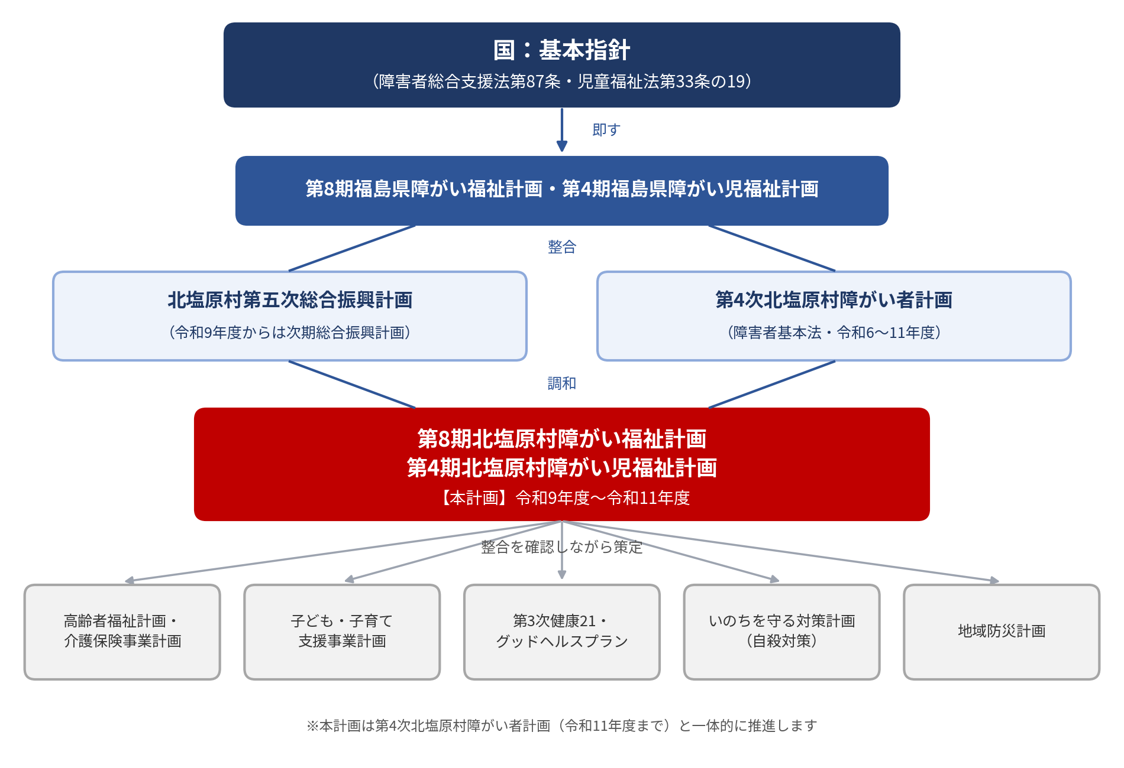
基本方針

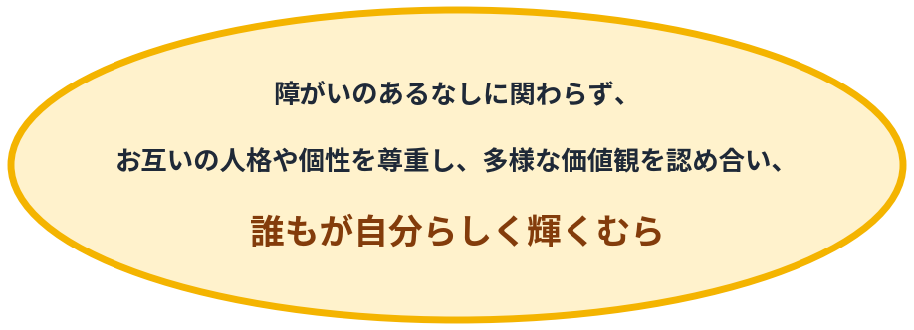

障がい福祉サービスの提供体制の確保に関する基本的考え方
① | 全国で必要とされる訪問系サービスの保障
② | 希望する障がい者等への日中活動系サービスの保障
③ | グループホーム等の充実及び地域生活支援拠点等の整備と機能の充実
④ | 福祉施設から一般就労への移行等の推進
⑤ | 強度行動障害や高次脳機能障害を有する障がい者に対する支援体制の充実
⑥ | 依存症対策の推進

相談支援体制の確保に関する基本的考え方
① | 相談支援体制の充実・強化
② | 地域生活への移行や地域定着のための支援体制の確保
③ | 発達障がい者等に対する支援
④ | 協議会の活性化

障がい児支援の提供体制の確保に関する基本的考え方
① | 地域支援体制の構築
② | 保育、保健医療、教育、就労支援等の関係機関と連携した支援
③ | 地域社会への参加・包容（インクルージョン）の推進
④ | 特別な支援が必要な障がい児に対する支援体制の整備
⑤ | 障害児相談支援の提供体制の確保

第8期基本指針で新たに示された主な考え方
① | 障害福祉人材の確保・定着、ケアの充実のための生産性の向上（介護テクノロジーの導入等）
② | 就労選択支援の積極的な利用を促す体制の確保（協議会設置圏域ごとの事業所設置）
③ | のぞまないセルフプランの解消と伴走的な相談支援体制の確保
④ | インクルージョン推進のための協議の場の設置
⑤ | 中山間・人口減少地域におけるサービス提供体制の維持・確保
⑥ | 地域差の是正に向けたサービス見込量の算出

児童給付資料
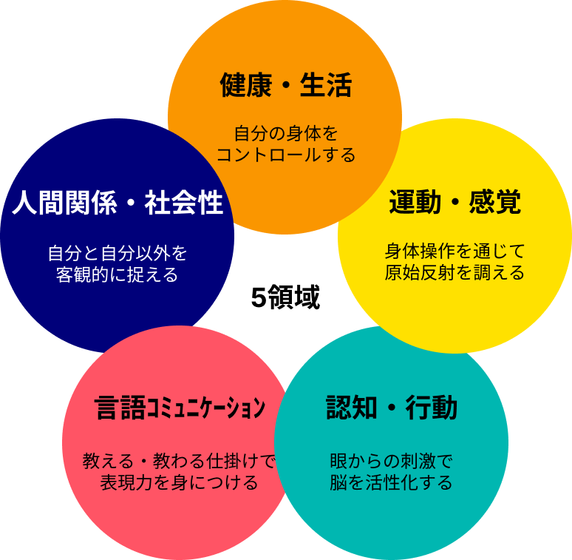
R６～児童給付5領域

圏域画像
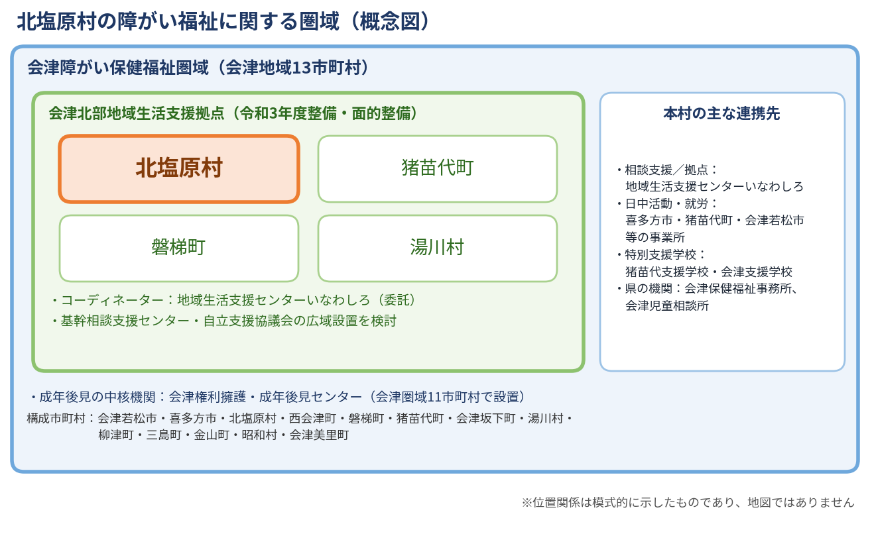

関連計画
村の最上位計画「北塩原村第五次総合振興計画」（令和9年度からは次期総合振興計画） 障がい者福祉の視点から施策を推進する分野別計画として位置づけ

 |  |  |  |  | ▼ 分野別計画として位置づけ

 |  |  | 本計画
関連計画（保健・健康） |  |  |  |  |  |  |  | 関連計画（村の計画）

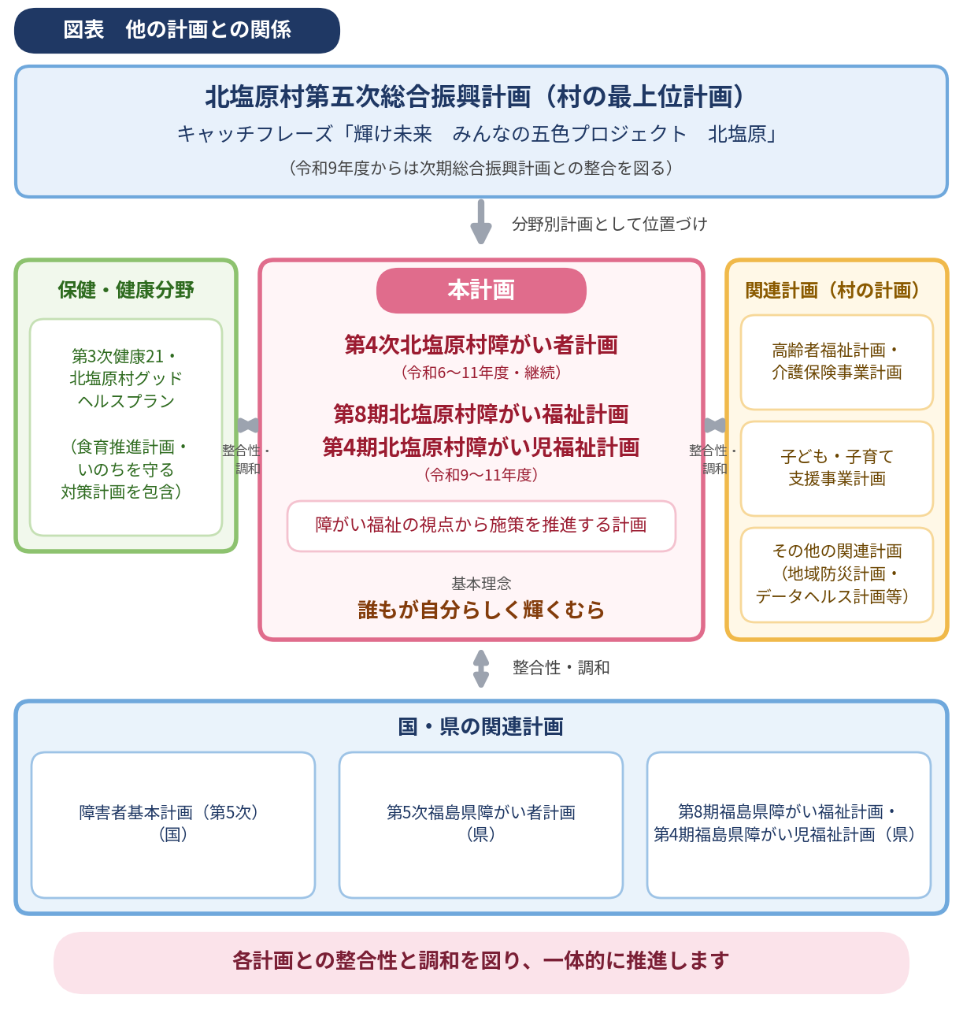
 |  |  | 第4次北塩原村障がい者計画（R6～R11） 第８期北塩原村障がい福祉計画 第４期北塩原村障がい児福祉計画 障がい者福祉の視点から 施策を推進する計画

 | 第3次健康21・ 北塩原村グッドヘルスプラン （食育推進計画・ いのちを守る対策計画を包含） |  |  |  |  |  |  |  | 北塩原村高齢者福祉計画・ 介護保険事業計画

 |  | ⇄ 整合性 ・調和 |  |  |  | ⇄ 整合性 ・調和

 |  |  |  |  |  |  |  |  | 北塩原村子ども・子育て 支援事業計画

 | 健康づくり・自殺対策の観点から 本計画と連携

 |  |  |  |  |  |  |  |  | その他の関連計画 （地域防災計画、データヘルス計画、 男女共同参画プラン等）

 |  |  |  |  | ⇅ 整合性・調和

国・県の関連計画

 | 障害者基本計画（第５次） 【国】 |  |  | 第５次福島県障がい者計画 【福島県】 |  |  | 第８期福島県障がい福祉計画・ 第４期福島県障がい児福祉計画 【福島県】

 | 各計画との整合性と調和を図り、一体的に推進

法的根拠
